Sheet3
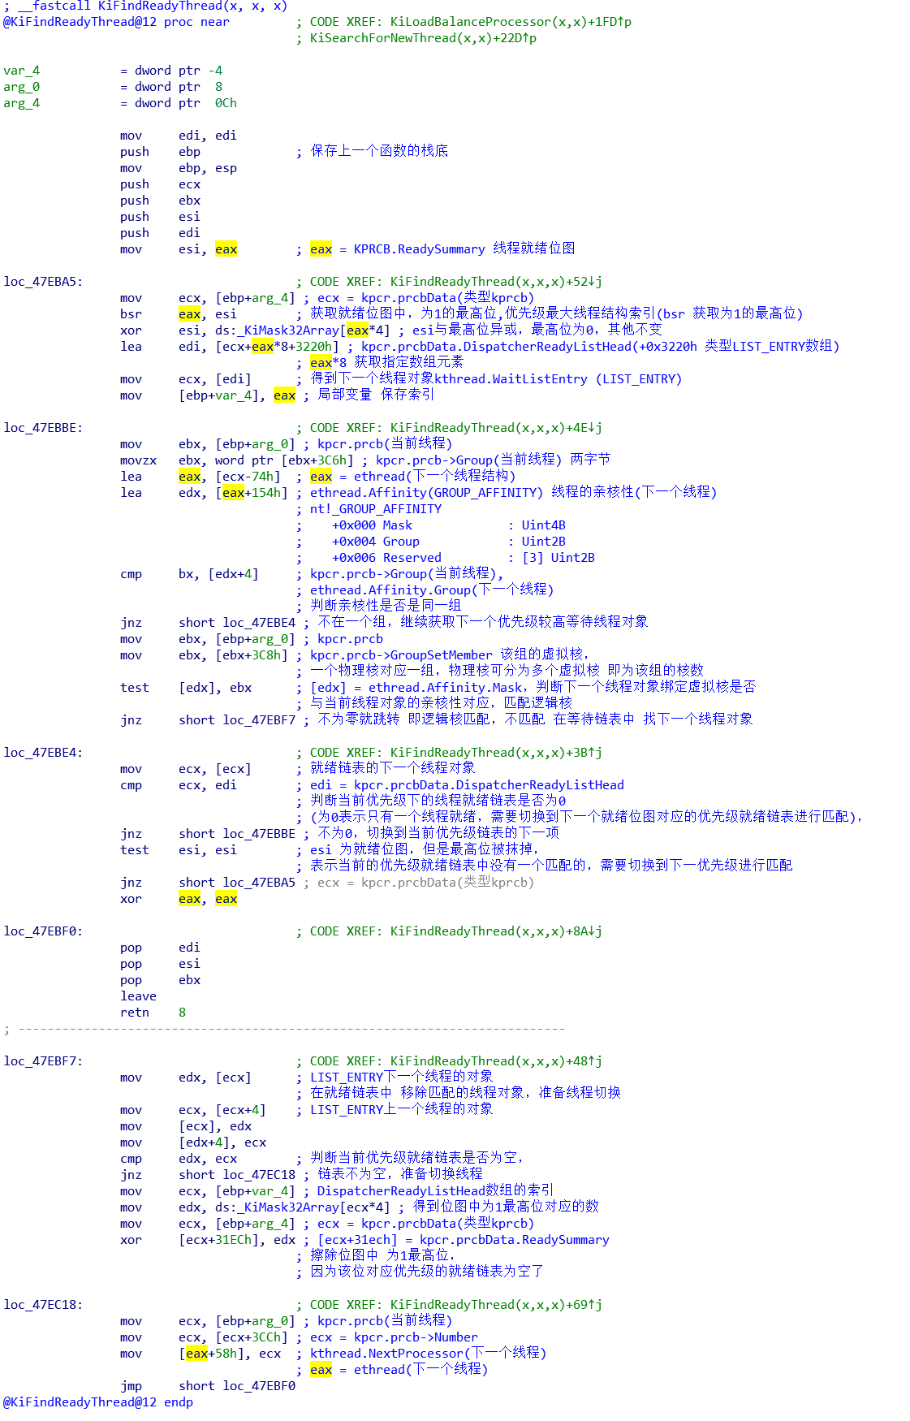
1）IDA打开win7 x32的 ntkrnlpa.exe，并搜索api KiFindReadyThread，
选中该api 按下"x"，查看那些api引用了他

2）参数分析

一直往上追踪 esi，kpcr.prcb

edi = kprcb

最后结果

2）逻辑分析

